年齢別人口の推移
年齢別人口の推移（1975年～2020年）：「茨城県の人口の推移（男女別、年齢３区分、大正９年～令和２年）」より必要な市町村のデータ（例では赤枠部分）を取得し、水色セルに貼り付けて御利用ください。
年齢別人口の推移（水戸市、1975年～2020年）
 |  |  |  |  |  | （例）水戸市の場合
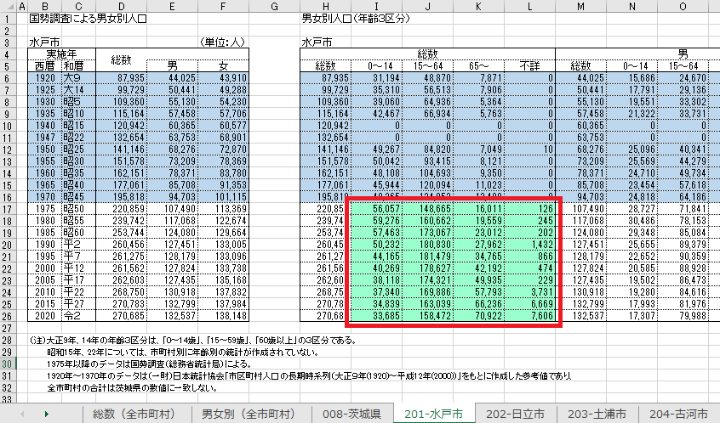

調査年 | 地域 | ０～14歳 | 15～64歳 | 65歳以上 | 年齢不詳
1975年 | 水戸市 | 56057 | 148665 | 16011 | 126
1980年 |  | 59276 | 160662 | 19559 | 245
1985年 |  | 57463 | 173067 | 23012 | 202
1990年 |  | 50232 | 180830 | 27962 | 1432
1995年 |  | 44165 | 181479 | 34765 | 866
2000年 |  | 40269 | 178627 | 42192 | 474
2005年 |  | 38118 | 174321 | 49935 | 229
2010年 |  | 37340 | 169886 | 57793 | 3731
2015年 |  | 34839 | 163039 | 66236 | 6669
2020年 |  | 33685 | 158472 | 70922 | 7606

